Oppskrift
Krydret Couscous med grønnsaker, og mørbradspyd med Balsamico Cream servert med hummusKrydret Couscous med grønnsaker, og mørbradspyd med Balsamico Cream servert med hummus
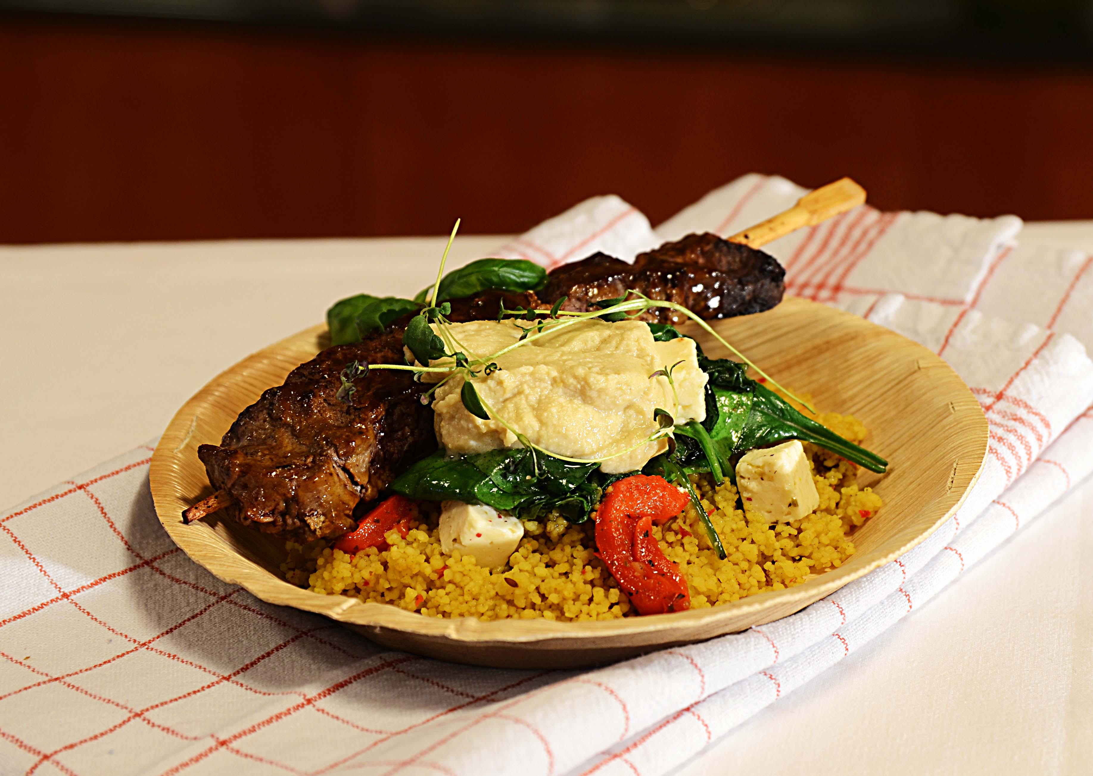

Tilbered Couscous med krydder fra Tipiak: tilsett 1 del vann til en del Couscous med Krydder, dekk den gjerne over så er den ferdig på 5 minutter. Stek samtidig mørbradspydene som er penslet, i panne i wokolje. Bland sammen cherry tomat, grillet paprika, ferske letthakkede spinatblader og Villsoppblanding i den varme Couscousen. Legg opp kjøttspydet som er penslet med Balsamic cream over Couscous miksen, og topp med hummus. Dekoreres eventuelt med mer spinat. Hummus: Legg El Paradiso Garbanzobønner, Grillet hvitløk,spisskummin , salt og litt Tabsaco Chipotle i en Food prosessor. Kjøres på høyeste hastighet - tilsett Ybarra olivenolje forsiktig og la deretter hvile over natten på kjøl.Tilbered Couscous med krydder fra Tipiak: tilsett 1 del vann til en del Couscous med Krydder, dekk den gjerne over så er den ferdig på 5 minutter. Stek samtidig mørbradspydene som er penslet, i panne i wokolje. Bland sammen cherry tomat, grillet paprika, ferske letthakkede spinatblader og Villsoppblanding i den varme Couscousen. Legg opp kjøttspydet som er penslet med Balsamic cream over Couscous miksen, og topp med hummus. Dekoreres eventuelt med mer spinat. Hummus: Legg El Paradiso Garbanzobønner, Grillet hvitløk,spisskummin , salt og litt Tabsaco Chipotle i en Food prosessor. Kjøres på høyeste hastighet - tilsett Ybarra olivenolje forsiktig og la deretter hvile over natten på kjøl.
Number of servingsNumber of servings | 1
EPDEPD | ProductProduct | Per servingPer serving |  | TotalTotal |  | QtyPerPackQtyPerPack | PackSizePackSize | PackUnitPackUnit | PackagingPackaging | ItemsItems
26946102694610 | Couscous med Krydder *(Gluten,Hvete gluten,Selleri,kan inneholde spor av Egg,Melk,Nøtter,Kasjunøtter)Couscous med Krydder *(Gluten,Hvete gluten,Selleri,kan inneholde spor av Egg,Melk,Nøtter,Kasjunøtter) | 0.08 | kgkg | 0 | kgkg | 1 | 4.5 | kgkg | 1x4.5kg1x4.5kg | 0
590836590836 | Olivenolje Olivenolje | 0.01 | ll | 0 | ll | 4 | 5 | ll | 4x5l4x5l | 0
25571222557122 | Paprika Rød Grillet Paprika Rød Grillet | 0.03 | kgkg | 0 | kgkg | 6 | 1 | kgkg | 6x1kg6x1kg | 0
22865732286573 | Semi-dried Cherrytomater Semi-dried Cherrytomater | 0.03 | kgkg | 0 | kgkg | 2 | 1.97 | kgkg | 2x1.97kg2x1.97kg | 0
27257452725745 | Villsoppblanding Villsoppblanding | 0.03 | kgkg | 0 | kgkg | 6 | 1 | kgkg | 6x1kg6x1kg | 0
24600612460061 | Eddik Balsamicream *(Svoveldioksid eller sulfitter)Eddik Balsamicream *(Svoveldioksid eller sulfitter) | 10 | mlml | 0 | mlml | 3 | 500 | mlml | 3x500ml3x500ml | 0
 | Mørbrad eller ytterfilet Mørbrad eller ytterfilet | 120 | gg | 0 | gg |  |  |  |  | 0
 | spinat blader spinat blader | 30 | gg | 0 | gg |  |  |  |  | 0
 | Bønner Garbanzo 6x3,06kg El Paradiso Bønner Garbanzo 6x3,06kg El Paradiso | 0.07 | kgkg | 0 | kgkg |  |  |  |  | 0
24293142429314 | TABASCO® Chipotle Sauce TABASCO® Chipotle Sauce | 0.01 | ll | 0 | ll | 2 | 1.89 | ll | 2x1.89l2x1.89l | 0
 | Paradiso Grillet hvitløk 4x1,9kg Paradiso Grillet hvitløk 4x1,9kg | 0.05 | kgkg | 0 | kgkg |  |  |  |  | 0
590836590836 | Olivenolje Olivenolje | 0.01 | ll | 0 | ll | 4 | 5 | ll | 4x5l4x5l | 0
 | hvitløk hvitløk | 4 | gg | 0 | gg |  |  |  |  | 0
 | spiskummin spiskummin | 2 | gg | 0 | gg |  |  |  |  | 0
 | salt salt | 2 | gg | 0 | gg |  |  |  |  | 0

 | * Allergens* Allergens

